Sheet1
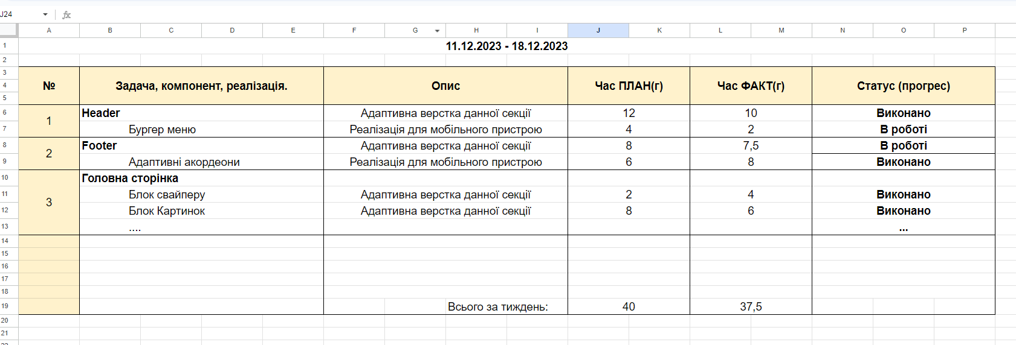
# | Задача, компонент, реалізація. | Опис | Час ПЛАН(г) | Час ФАКТ(г) | Статус (прогрес)
1 | top-line - Контакти | Адаптивна верстка данної секції | 4 |  | план
2 | Second-line - PORTEN | Адаптивна верстка данної секції
3 | first-screen - Company info | Адаптивна верстка данної секції
4 | new-collection - Нова колекция | Адаптивна верстка данної секції
5 | new-season - Сезон 21/22 | Адаптивна верстка данної секції
6 | collection-2018 | Адаптивна верстка данної секції
7 | new-goods | Адаптивна верстка данної секції
8 | articles | Адаптивна верстка данної секції
9 | our-brands | Адаптивна верстка данної секції
10 | footer | Адаптивна верстка данної секції
11 | last-line | Адаптивна верстка данної секції

